Лист1
Номер бага | ID баг-репорта | Заголовок | Предусловие | Шаги | ОР | ФР | Окружение | Серьезность
1 | BUG-01 | Работа личного кабинета СПБГУПТД | Открыть сайт лк СПБГУПТД https://portal.sutd.ru/stream/ | 1. Нажать на ссылку сайта СПБГУПТД | Открывается без проблем сайт с лк СПБГУПТД | Выводит шибку 502 Bad Gateway | Windows 11 Версия 26H2 Сборка ОС: 26300.9711 Версия: 1000.26100.372.0 | Критическая | 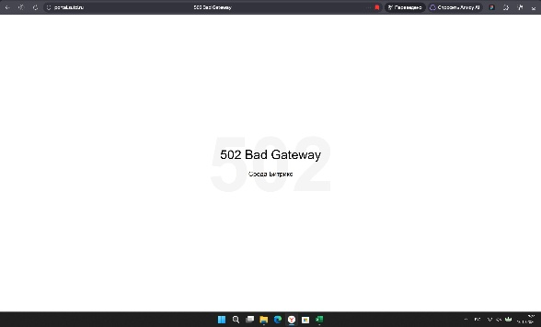
2 | BUG-02 | Работа личного кабинета СПБГУПТД | Открыть сайт лк СПБГУПТД https://portal.sutd.ru/stream/ | 1. Нажать на ссылку сайта СПБГУПТД 2. На главной ленте нажать на фильтр + поиск | Открывается и прогружается без проблем фильтр на главной ленте сайта с лк СПБГУПТД | Высвечивается иконка загрузки и ничего не прогружается | Windows 11 Версия 26H2 Сборка ОС: 26300.9711 Версия: 1000.26100.372.0 | Значительная | 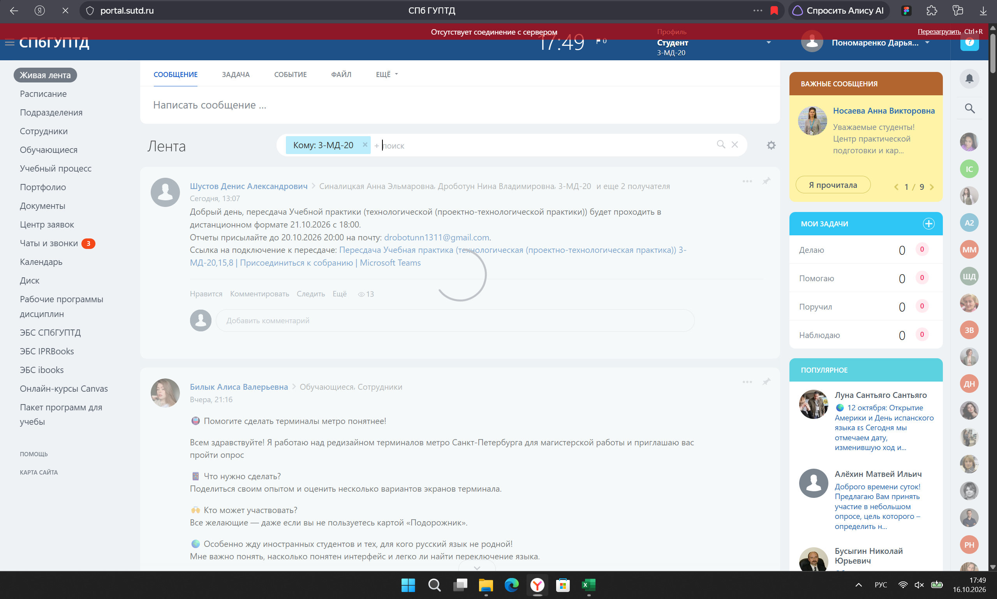
3 | BUG-03 | Работа личного кабинета СПБГУПТД | Открыть сайт лк СПБГУПТД https://portal.sutd.ru/stream/ | 1. Нажать на ссылку сайта СПБГУПТД 2. Перейти на вкладку Учебный процесс 3. Перейти на вкладку Текущий контроль | Открывается и отображаются все текущие контроли за предыдущие 4 семестра | Высвечивается Нет данных в текущем контроле | Windows 11 Версия 26H2 Сборка ОС: 26300.9711 Версия: 1000.26100.372.1 | Незначительная | 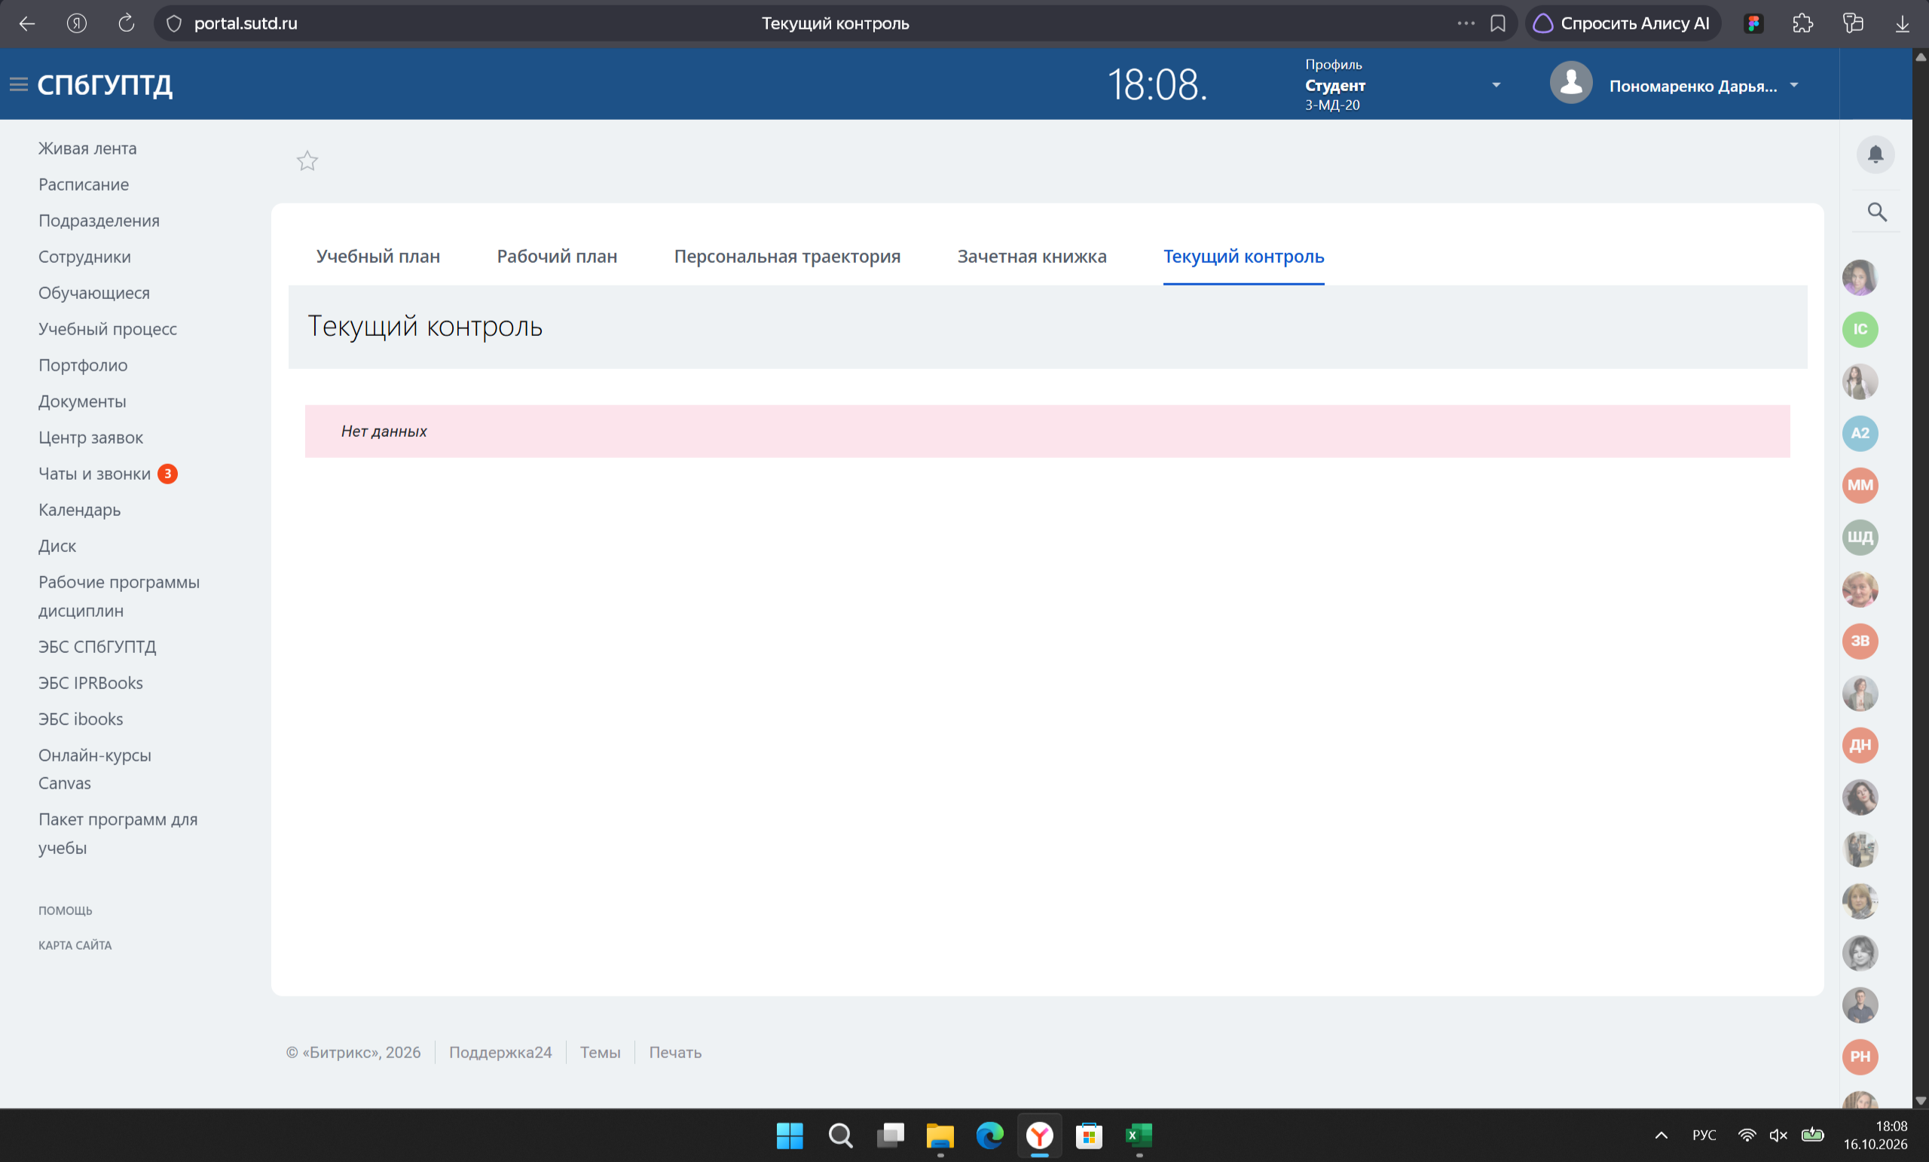
4 | BUG-04 | Работа личного кабинета СПБГУПТД | Открыть сайт лк СПБГУПТД https://portal.sutd.ru/stream/ | 1. Нажать на ссылку сайта СПБГУПТД 2. Перейти на вкладку чаты и звонки 3. Зайти на чат с преподавателем 4. Отправить вордовский документ | Открывается вордовский документ с практической работой | Открывается пустой вордовский документ | Windows 11 Версия 26H2 Сборка ОС: 26300.9711 Версия: 1000.26100.372.2 | Значительная
5 | BUG-05 | Работа личного кабинета СПБГУПТД | Открыть сайт лк СПБГУПТД https://portal.sutd.ru/stream/ | 1. Нажать на ссылку сайта СПБГУПТД 2. Перейти на диск 3. Открыть папку с пересдачами 4. Скачать документ | Скачать без потери качества документ | Скачивается пустой документ | Windows 11 Версия 26H2 Сборка ОС: 26300.9711 Версия: 1000.26100.372.3 | Значительная
6 | BUG-06 | Работа приложения InDesign | Открыть приложение InDesign | 1. Нажать на иконку InDesign | Открывается придожение без трудностей | Нет загрузки приложения, ничего не происходит, спустя время высвечивается Ошибка приложения | Windows 11 Версия 26H2 Сборка ОС: 26300.9711 Версия: 1000.26100.372.2 | Критическая | 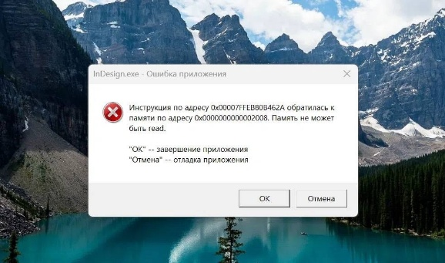
7 | BUG-07 | Работа приложения InDesign | Открыть приложение InDesign | 1. Нажать на иконку InDesign 2. Нажать на существующий файл | Открывается файл через придожение без трудностей | Открывается приложение, но пишет, что файл не существует | Windows 11 Версия 26H2 Сборка ОС: 26300.9711 Версия: 1000.26100.372.3 | Критическая
8 | BUG-08 | Работа приложения InDesign | Открыть приложение InDesign | 1. Нажать на иконку InDesign 2. Нажать на существующий файл 3. Упаковать существующий документ | Открывается файл и упаковывается без трудностей | Открывается приложение, но пишет, что не удалось упаковать документ | Windows 11 Версия 26H2 Сборка ОС: 26300.9711 Версия: 1000.26100.372.4 | Значительная
9 | BUG-09 | Работа Яндекс.Диск | Открыть Яндекс.Диск https://docs.yandex.ru/docs/ | 1. Нажать ссылку на Яндекс.Диск | Открывается Яндекс.Диск с материалами по дисциплине Дизайн интерфейсов | Открывается ссылка, но пишет, что Яндекс Документы сейчас недоступны | Windows 11 Версия 26H2 Сборка ОС: 26300.9711 Версия: 1000.26100.372.4 | Значительная | 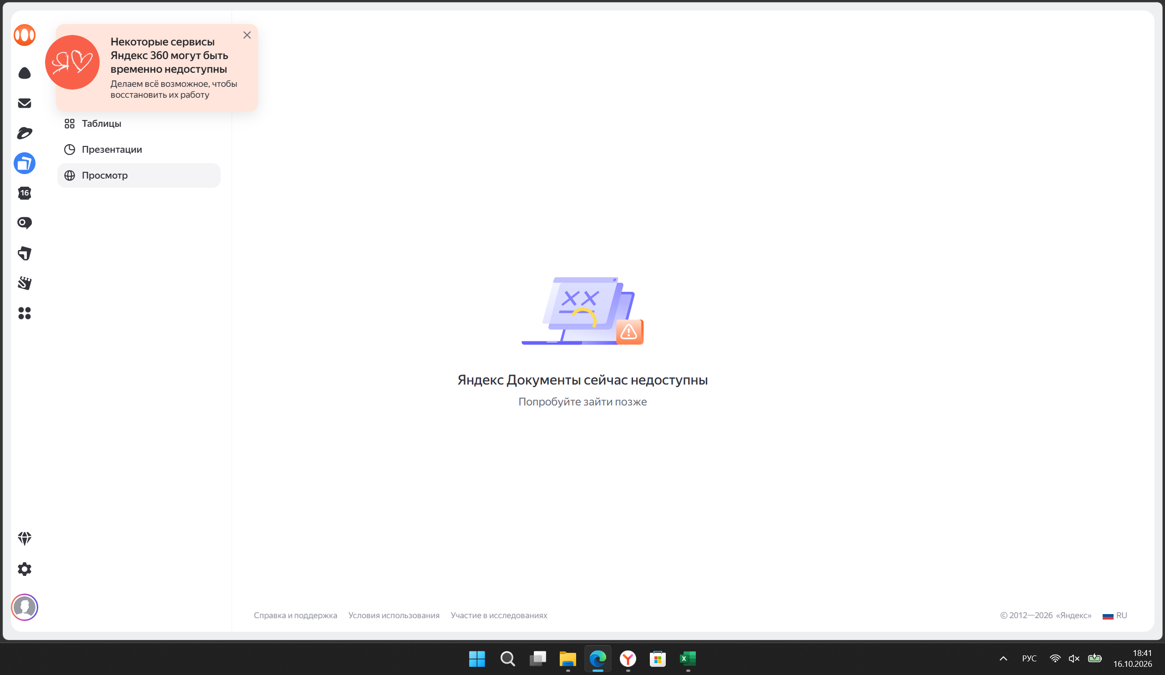
10 | BUG-10 | Работа Яндекс.Музыки | Открыть Яндекс.Музыка | 1. Включить любой трек на Яндекс.Музыка | Открывается приложение и проигрывается любой трек | Открывается приложение, но из-за впн не прогружаются треки | Windows 11 Версия 26H2 Сборка ОС: 26300.9711 Версия: 1000.26100.372.6 | Незначительная

